상품제안서
키친플래그 스테인레스 304 싱크대 슬라이드 채반 | 상품코드: S43123

 |  |  |  |  |  |  | 02-713-8555 | www.synergygift.co.kr
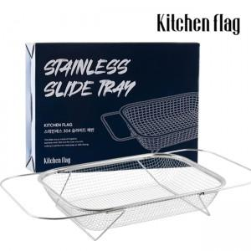 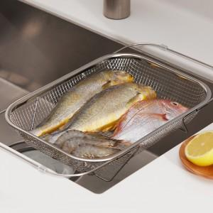 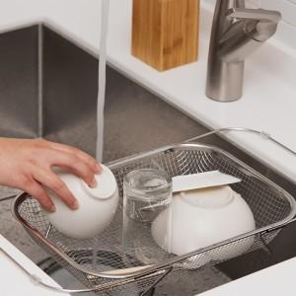

【상세/제작정보】 | * 최고급 소재인 스테인레스 304 소재를 사용하여 녹슬지 않으며, 견고하게 사용 가능합니다<br>* 생선, 채소, 식기류 등 폭 넓게 사용하실 수 있습니다<br>* 길이 조절이 가능하여 싱크대 규격에 따라 길이를 조절하여 사용할 수 있습니다

【인쇄/포장옵션】 | 스티커 / 포장불가능

【공급단가】 | 수량 | 30~ | 100~ | 300~ | 500~ | 1,000~
*VAT별도 | 단가 | 16,900원 | 15,990원 | 15,210원 | 14,820원 | 14,560원

【상품 URL】 | https://www.synergygift.co.kr:443/src/goods_detail.php?gdno=43123

